ANS-Evaluación Independiente
Ficha técnica de identificación y control de salidas del proceso
1. Generalidades
 |  | Seleccione el proceso |  | Evaluación Independiente |  |  | 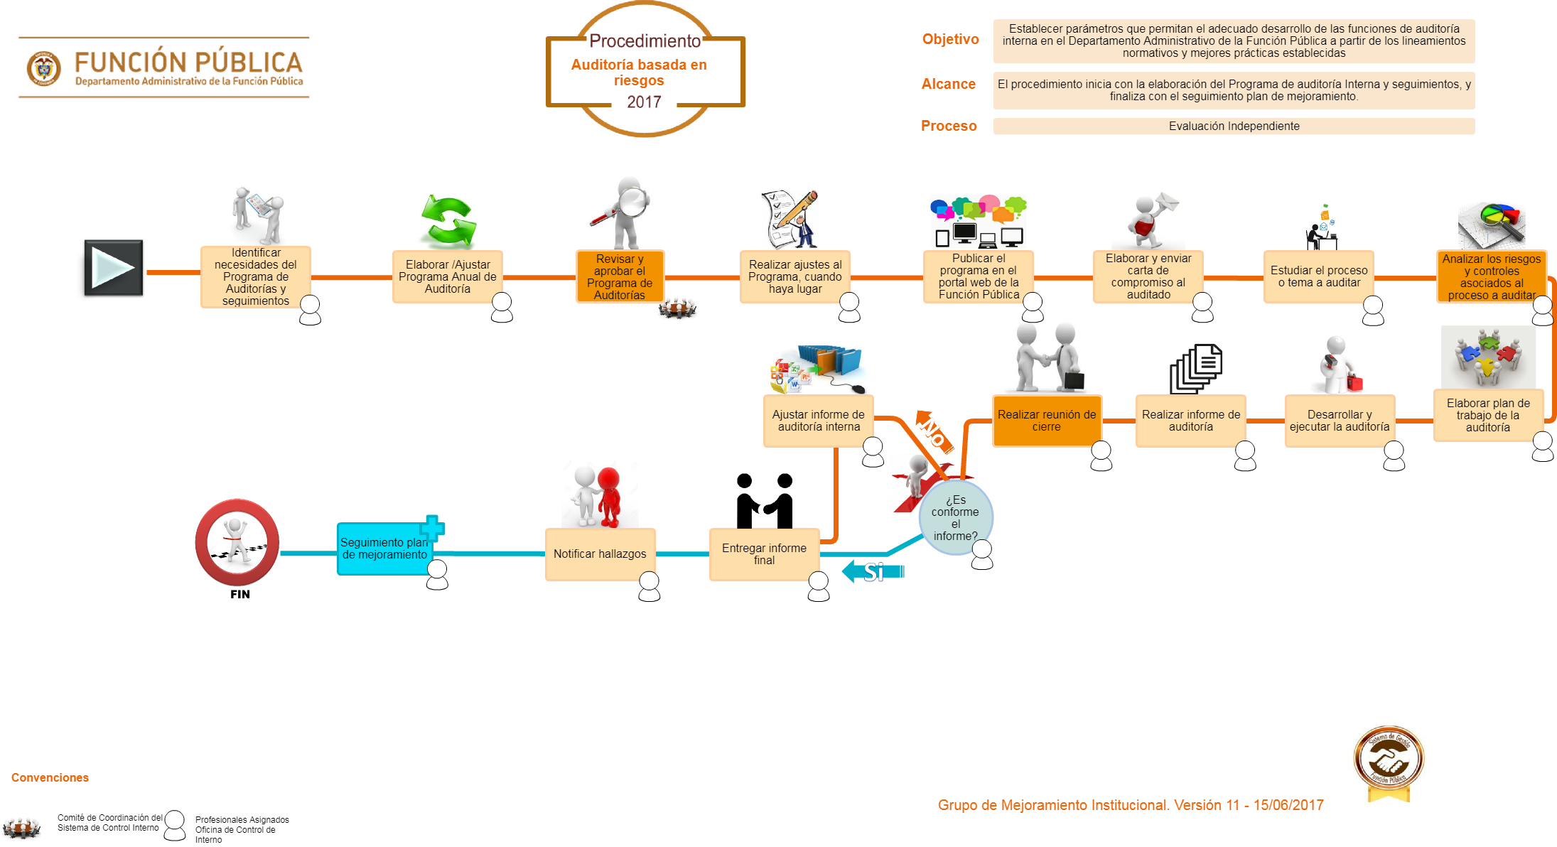 |
 | 5 | Nombre Salida/Entregable : |  |  |  | Acuerdo Nivel de servicio (ANS en días)
 | -1 | Informes para entes externos. |  |  |  | No se establece por la especificidad de cada informe
 | 0 | Informes internos con recomendaciones y/o alertas tempranas |  |  |  | No se establece por la especificidad de cada informe
 | 1 | Programa y plan de auditoría ejecutado. |  |  |  | No requiere
 | 2 | Planes de mejoramiento de procesos con cierre de actividades. |  |  |  | No requiere
 | 3 | Actividades de sensibilización fomento para la cultura del control (Capacitaciones, talleres, campañas, etc.) |  |  |  | No requiere

2. Caracteristicas Generales
Nombre de la salida del proceso |  |  |  | Informes para entes externos.
Descripción del Producto/Servicio/Salidas a controlar |  |  |  | Corresponde a los informes que por ley debe presentar la Oficina de Control Interno a Entidades externas (Contraloría General de la República, Contaduría General de la Nación, Procuraduría General de la Nación, Cámara de Representantes, entre otros)
Responsable del Producto /Servicio/Salidas a controlar |  |  |  | Jefe de la Oficina de Control Interno
 |  | Requisito | ¿Aplica? | Descripción requisito | Control | Responsable del Control | Frecuencia Seguimiento | Registro el seguimiento | Cuando es No Conforme | Acción a seguir al detectar PNC | Responsable de la liberación producto
-1 |  | Claridad (Variable/atributo/característica de requisito determinado por el cliente) | Aplica | De fácil comprensión, que permita al usuario hacer uso de manera sencilla. | Revisión y aprobación por parte Profesionales de la Oficina de Control Interno | Profesionales de la Oficina de Control Interno | La establecida por la ley | 1. Según herramienta establecida por la Entidad que solicita la información. 2. Informes elaborados y publicados en el portal de Función Pública | No aplica. Los infomes emitidos para entes externos, siempre mantienen las respectivas evidencias, previamente verificadas. | No aplica. | Jefe de la Oficina de Control Interno
0 |  | Confiabilidad (Variable/atributo/característica de requisito determinado para el producto/ servicio/ resultado) | Aplica | Que los datos entregados estén validados, sean coherentes con el propósito y permitan credibilidad para su uso por parte del usuario. | Validación por parte de los profesionales y la Jefe de la Oficina de Control Interno. | Jefe y Profesionales de la Oficina de Control Interno | Cada vez que se elabora un informe | En las herramientas con las que cuenta, la Función Pública
1 |  | Cumplimiento (Variable/atributo/característica de requisito determinado por la legislación vigente) | Aplica | Que se ajuste a los lineamientos aplicables según las disposiciones legales. | Verificación de las disposiciones y normativa vigente. | Jefe y Profesionales de la Oficina de Control Interno | Cada vez que se elabora el informe | Normatividad y lineamientos externos.
2 |  | Oportunidad (Variable/atributo/característica de requisito determinado por FP) | Aplica | Que su desarrollo se cumpla en los tiempos planificados y su entrega sea la acordada con las partes interesadas. | Programa de auditorias y seguimientos de la vigencia | Jefe y Profesionales de la Oficina de Control Interno | Según términos de ley | 1. Según herramienta establecida por la Entidad que solicita la información. 2. Informes elaborados y publicados en el portal de Función Pública

Nombre de la salida del proceso |  |  |  | Informes internos con recomnedaciones y/o alertas tempranas.
Descripción del Producto/Servicio/Salidas a controlar |  |  |  | Corresponde a los informes internos elaborados por parte de la Oficina de Control Interno, definidos en el programa de auditorias de la vigencia.
Responsable del Producto /Servicio/Salidas a controlar |  |  |  | Jefe de la Oficina de Control Interno
 |  | Requisito | ¿Aplica? | Descripción requisito | Control | Responsable del Control | Frecuencia Seguimiento | Registro el seguimiento | Cuando es No Conforme | Acción a seguir al detectar PNC | Responsable de la liberación producto
-1 |  | Claridad (Variable/atributo/característica de requisito determinado por el cliente) | Aplica | De fácil comprensión, que permita al usuario hacer uso de manera sencilla. | Revisión y aprobación por parte Profesionales de la Oficina de Control Interno | Profesionales de la Oficina de Control Interno | Programa anual de auditorias y seguimientos | 1.Informes elaborados y publicados en el portal de Función Pública. 2.Informes preliminares y finales enviados mediante correos electrónicos a los lideres de los procesos. | No aplica. Los informes internos con recomendaciones y/o alertas tempranas, antes de oficializarnos, se le envía al líder un preinforme, para que sea revisado. | No aplica. | Jefe de la Oficina de Control Interno
0 |  | Confiabilidad (Variable/atributo/característica de requisito determinado para el producto/ servicio/ resultado) | Aplica | Que los datos entregados estén validados, sean coherentes con el propósito y permitan credibilidad para su uso por parte del usuario. | Validación por parte de los profesionales y la Jefe de la Oficina de Control Interno. | Jefe y Profesionales de la Oficina de Control Interno | Cada vez que se elabora un informe | 1. En las herramientas establecidas por la Entidad que solicita la información. 2.Con los lideres de procesos y equipo de trabajo
1 |  | Cumplimiento (Variable/atributo/característica de requisito determinado por la legislación vigente) | Aplica | Que se ajuste a los lineamientos aplicables según las disposiciones legales. | Verificación de las disposiciones y normativa vigente. | Jefe y Profesionales de la Oficina de Control Interno | Cada vez que se elabora el informe | Normatividad y lineamientos
2 |  | Oportunidad (Variable/atributo/característica de requisito determinado por FP) | Aplica | Que su desarrollo se cumpla en los tiempos planificados y su entrega sea la acordada con las partes interesadas. | Programa de auditorias y seguimientos de la vigencia | Jefe y Profesionales de la Oficina de Control Interno | Según términos de ley | 1.Sistema de Gestión Institucional - SGI 2.Programa anual de auditorias 3.Informes elaborados

